FORMATO GQ-016
PROPUESTA DE MEJORA | PROPUESTA DE MEJORA O INNOVACIÓN |  |  |  | REGISTRO
 |  |  |  |  | COPIA CONTROLADA
 |  |  |  |  | COD GQ-016-R | VERSION 0,5
 |  |  |  |  | FECHA 18-mar-21 | PAGINA 1 DE 1

Nombre de la propuesta: | Opcion: modificar Columna o Celda.
Nombre de la persona o equipo que genera la PM: | DIGITACION

SITUACIÓN INICIAL |  |  | SITUACIÓN FINAL
Mientras se ha estado realizando consumos digitales en el plan piloto, hemos evaluado que nos toma un tiempo considerable organizar los errores de digitacion del tecnico. Y el tener que realizar cambios uno a uno de cada linea/celda se convierte en un proceso que en vez de quitarnos trabajo, nos lo agrega. |  |  | Tener la opcion de modificar solo la celda o toda la columna nos será de gran ayuda a la hora de hacer las correscciones en el resgistro de OT.

FOTO O DIBUJO INICIAL |  |  | FOTO O DIBUJO FINAL
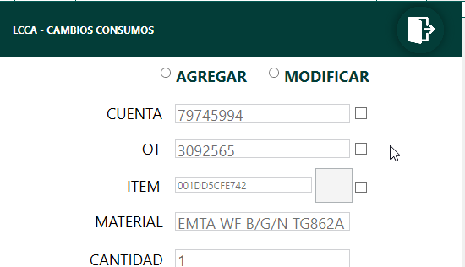 |  |  | 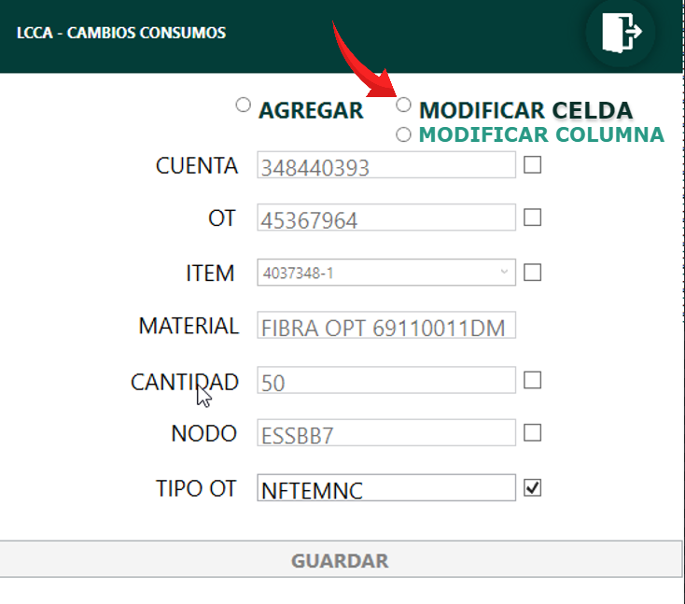

Objetivo: | Minimizacion de errores y tiempo invertido
Alcance: | DIGITACION, ALMACEN, OPERACIONES Y TECNICOS.
Requerimientos: | REVISION CON ANALISTA LOGISTICO, CORDINADOR LOGISTICO, DESARROLLADOR LCCA Y AREA DE DIGITACION

Elaborado por: Coordinadora Sistemas Integrados de Gestión Natalia Lopez Marin |  | Revisado por: Dirección de I+D Marlon Alberto Henandez Arboleda |  | Aprobado por: Director de procesos Walter Jimenez

